价格牌数量
Style Code | ColorCode-Name | 背面 | 尺码段 | 求和项:70/B | 求和项:75/A | 求和项:75/B | 求和项:80/A | 求和项:80/B | 求和项:85/B
T8478AZ | BG392 - BEIGE | 无价格 | 全码 | 136 | 208 | 616 | 166 | 384 | 364
 |  | 有价格 | 全码 | 490 | 462 | 1033 | 462 | 1143 | 871
 |  |  | 无70B | 0 | 80 | 160 | 80 | 240 | 160
 | BK81 - BLACK | 无价格 | 全码 | 232 | 350 | 1040 | 290 | 652 | 624
 |  | 有价格 | 全码 | 820 | 743 | 1757 | 743 | 1771 | 1475
 |  |  | 无70B | 0 | 69 | 138 | 69 | 207 | 138
 | ER105 - ECRU | 无价格 | 全码 | 204 | 296 | 852 | 246 | 580 | 534
 |  | 有价格 | 全码 | 726 | 686 | 1531 | 686 | 1759 | 1352
 |  |  | 无70B | 0 | 48 | 96 | 48 | 144 | 96

款号 | 颜色 | 背面 | 尺码段 | 70/B | 75/A | 75/B | 80/A | 80/B | 85/B | 涉及PO
T8478AZ | BG392 - BEIGE | 无价格 | 全码 | 139 | 202 | 600 | 161 | 372 | 355 | 1409641/1409652/1409669/1409995
 |  | 无价格 | 无70B |  | 10 | 29 | 8 | 20 | 16 | 1409642、1410285
 |  | 有价格 | 全码 | 500 | 471 | 1054 | 471 | 1166 | 888 | 其他PO
 |  |  | 无70B | 0 | 82 | 163 | 82 | 245 | 163 | 1409632/1409924/1409633/1409922/1409634/1409923
 | BK81 - BLACK | 无价格 | 全码 | 237 | 357 | 1061 | 296 | 665 | 636 | 1409641/1409652/1409664/1409669/1409995/
 |  | 有价格 | 全码 | 836 | 758 | 1792 | 758 | 1806 | 1505 | 其他PO
 |  |  | 无70B | 0 | 70 | 141 | 70 | 211 | 141 | 1409632/1409925/1409633/1409922/1409927/1409634/1409926
 | ER105 - ECRU | 无价格 | 全码 | 208 | 302 | 869 | 251 | 592 | 545 | 1409641/1409652/1409664/1409669/1409995/
 |  | 有价格 | 全码 | 741 | 700 | 1562 | 700 | 1794 | 1379 | 其他PO
 |  |  | 无70B | 0 | 49 | 98 | 49 | 147 | 98 | 1409632/1409924/1409633/1409922/1409634/1409923

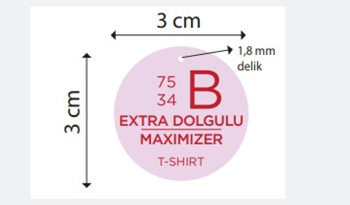
 |  | 尺码吊牌数量 | 70/B | 75/A | 75/B | 80/A | 80/B | 85/B
 |  | T8478AZ | 2792 | 3132 | 7762 | 2977 | 7281 | 5989

